Лист1
Школа | МБОУ ООШ №25 имени В.В.Буракова станицы Баракаевской |  |  | Отд./корп |  |  |  | День | 22.09.2021г

Прием пищи | Раздел | № рец. | Блюдо | Выход, г | Цена | Калорийность | Белки | Жиры | Углеводы

1-4 классы | Закуска |  | Салат из овощей(белокачанной капусты с морковью) | 80 |  | 9.02 | 0.56 | 0.08 | 1.52
 | Гор.блюдо | 278 | Тефтели из говядины | 110 |  | 82.37 | 4.27 | 4.77 | 5.59
 | Соус | 330 | Соус сметанный | 20 |  | 36.93 | 0.70 | 2.49 | 2.93
 | Гарнир | 302 | Каша вязкая(ячневая) | 150 |  | 219.60 | 7.80 | 3.60 | 39.00
 | Напиток | 342 | Фруктовый чай | 200 |  | 47.60 | 0.60 | 0.40 | 10.40
 | Хлеб |  | Хлеб пшеничный | 34 |  | 94.14 | 1.66 | 0.30 | 20.06
 | Хлеб |  | Хлеб ржаной йодированный | 27 |  | 51.20 | 2.70 | 0.34 | 10.46
 | Конд.изделие |  | Печенье "Аленка" | 30 |  | 115.00 | 1.88 | 4.50 | 16.75
 |  |  |  |  | 44.17 | 618.93 | 11.67 | 10.39 | 64.78
5-9 классы | Закуска |  | Салат из овощей(белокачанной капусты с морковью) | 80 |  | 9.58 | 0.70 | 0.08 | 1.52
 | Гор.блюдо | 278 | Тефтели из говядины | 110 |  | 90.91 | 6.41 | 4.77 | 5.59
 | Соус | 330 | Соус сметанный | 20 |  | 34.13 | 0.00 | 2.49 | 2.93
 | Гарнир | 302 | Каша вязкая(гречневая) | 150 |  | 208.08 | 9.92 | 3.60 | 39.00
 | Напиток | 342 | Фруктовый чай | 200 |  | 47.60 | 0.60 | 0.40 | 10.40
 | Хлеб |  | Хлеб пшеничный | 27 |  | 141.20 | 4.02 | 0.52 | 30.09
 | Хлеб |  | Хлеб ржаной | 25
 |  |  |  |  | 36.03р. | 440.59 | 21.05 | 7.09 | 89.53
Завтрак | Закуска |  | Салат из овощей(белокачанной капусты с морковью) | 80 |  | 9.58 | 0.70 | 0.08 | 1.52
сотрудники | Гор.блюдо | 278 | Тефтели из говядины | 110 |  | 90.91 | 6.41 | 4.77 | 5.59
 | Соус | 330 | Соус сметанный | 20 |  | 34.13 | 0.00 | 2.49 | 2.93
 | Гарнир | 302 | Каша вязкая(гречневая) | 150 |  | 208.08 | 9.92 | 3.60 | 39.00
 | Напиток | 342 | Фруктовый чай | 200 |  | 47.60 | 0.60 | 0.40 | 10.40
 | Хлеб |  | Хлеб пшеничный | 27 |  | 141.20 | 4.02 | 0.52 | 30.09
 | Хлеб |  | Хлеб ржаной | 25
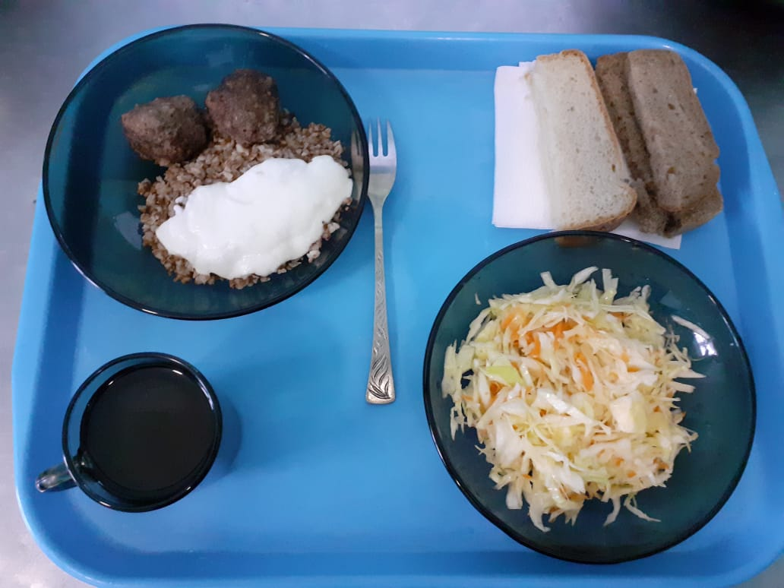
 |  |  |  |  | 36.03р. | 497.37 | 21.05 | 7.09 | 89.53

